Sheet1
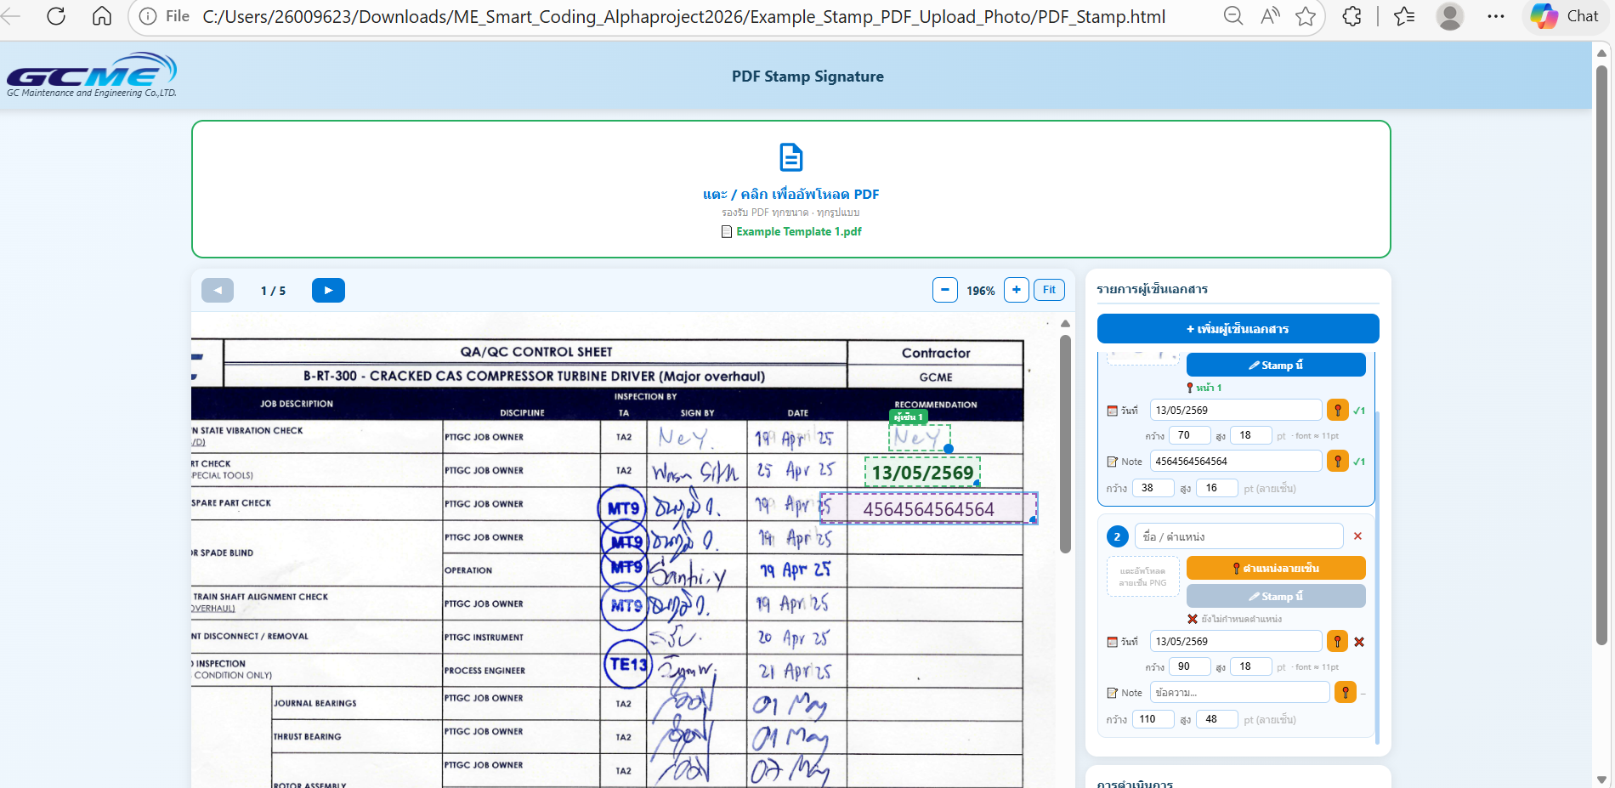
Feature ที่เขียนเพิ่ม | วันที่ | เพิ่มรูป แนบตัวงาน ว่ากำลังทำอะไรอยุ่
ทำ ตัวการอัพโหลด รายเซ็น แล้ว เหลือไป ปรับแก้ การวาดด้วยเส้นเพื่อเซ็นสด | 13-May-26

